상품제안서
카드루씨 레더그립 노트북 가방 | 상품코드: S48604

 |  |  |  |  |  |  | 02-713-8555 | www.synergygift.co.kr
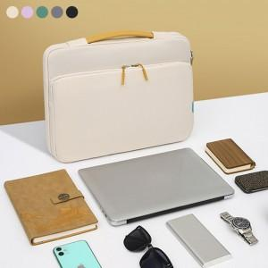 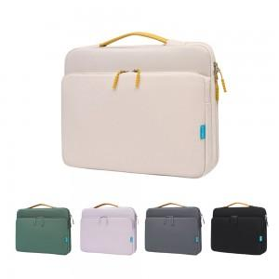 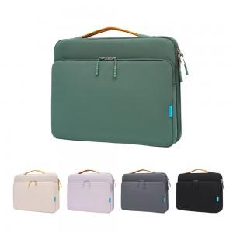

【상세/제작정보】

【인쇄/포장옵션】 | 실크, 열전사 / OPP(비닐)

【공급단가】 | 수량 | 30~ | 100~ | 300~ | 500~ | 1,000~
*VAT별도 | 단가 | 15,600원 | 14,760원 | 14,280원 | 13,680원 | 13,440원

【상품 URL】 | https://www.synergygift.co.kr:443/src/goods_detail.php?gdno=48604

